Operadores Logicos
Nombre del Estudiante: | Aquí va tu nombre completo

Los operadores lógicos te ayudarán a establecer condiciones para ciertas fórmulas.

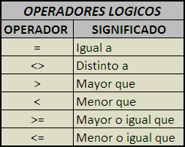

Si expandes la barra de fórmula dando click en la flecha derecha, podrás tener mas precisión con las fórmulas más elaboradas.

Presionando Alt+Enter podrás escribir en el siguien renglón.
Presionando F2 podrás modificar cualquier celda.

Recuerda que los criterios y valores que devuelven algunas fórmulas deben llevar " ".

